Sheet1
霍尔效应传感器和各向异性磁电阻传感器速成表 By Amamitsu 2024.03.18
测试：aorrytsm
Vh-Im |  |  |  | L | 0.3 | D | 0.036 | N | 3200 |  |  |  | 图没显示全的话，自己调一下纵轴最大值
VH-IM
VH-IS
 | Im(A) | B(mT) | V1 | V2 | V3 | V4 | VH | x^2 | xy
0 |  |  |  |  |  |  | 0 | 0 | 0 | #DIV/0! | y=a+bx
1 |  |  |  |  |  |  | 0 | 0 | 0 | #DIV/0! | a= | #DIV/0!
2 |  |  |  |  |  |  | 0 | 0 | 0 | #DIV/0! | b= | #DIV/0!
3 |  |  |  |  |  |  | 0 | 0 | 0 | #DIV/0!
4 |  |  |  |  |  |  | 0 | 0 | 0 | #DIV/0!
5 |  |  |  |  |  |  | 0 | 0 | 0 | #DIV/0!
6 |  |  |  |  |  |  | 0 | 0 | 0 | #DIV/0!
7 |  |  |  |  |  |  | 0 | 0 | 0 | #DIV/0!
8 |  |  |  |  |  |  | 0 | 0 | 0 | #DIV/0!
9 |  |  |  |  |  |  | 0 | 0 | 0 | #DIV/0!
x= | #DIV/0! | x^2= | 0 |  |  | y= | 0 | xy= | 0
Vh-Is | Is(mA) |  | V1 | V2 | V3 | V4 | VH | x^2 | xy
0 |  |  |  |  |  |  | 0 | 0 | 0 | #DIV/0! | y=a+bx
1 |  |  |  |  |  |  | 0 | 0 | 0 | #DIV/0! | a= | #DIV/0!
2 |  |  |  |  |  |  | 0 | 0 | 0 | #DIV/0! | b= | #DIV/0!
3 |  |  |  |  |  |  | 0 | 0 | 0 | #DIV/0!
4 |  |  |  |  |  |  | 0 | 0 | 0 | #DIV/0!
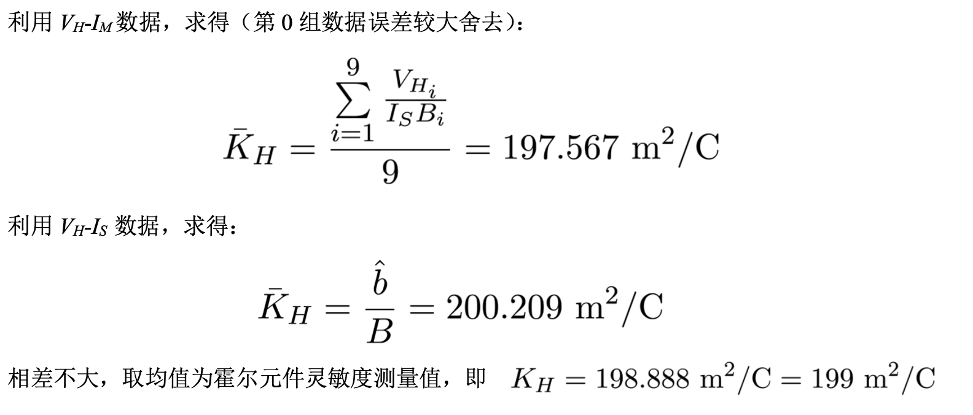
5 |  |  |  |  |  |  | 0 | 0 | 0 | #DIV/0!
6 |  |  |  |  |  |  | 0 | 0 | 0 | #DIV/0!
7 |  |  |  |  |  |  | 0 | 0 | 0 | #DIV/0!
8 |  |  |  |  |  |  | 0 | 0 | 0 | #DIV/0!
9 |  |  |  |  |  |  | 0 | 0 | 0 | #DIV/0!
10 |  |  |  |  |  |  | 0 | 0 | 0 | #DIV/0! |  | #DIV/0!
x= | #DIV/0! | x^2= | 0 |  |  | y= | 0 | xy= | 0
 |  |  |  |  |  |  |  |  |  |  |  | #DIV/0!
x(mm) | V1 | V2 | V3 | V4 | VH | B(mT)
 |  |  |  |  | 0 | #DIV/0! |  |  |  |  | KH= | #DIV/0!
 |  |  |  |  | 0 | #DIV/0!
 |  |  |  |  | 0 | #DIV/0!
 |  |  |  |  | 0 | #DIV/0!
 |  |  |  |  | 0 | #DIV/0!
 |  |  |  |  | 0 | #DIV/0!
 |  |  |  |  | 0 | #DIV/0!
 |  |  |  |  | 0 | #DIV/0!
 |  |  |  |  | 0 | #DIV/0!
 |  |  |  |  | 0 | #DIV/0!
 |  |  |  |  | 0 | #DIV/0!
 |  |  |  |  | 0 | #DIV/0!
 |  |  |  |  | 0 | #DIV/0!
 |  |  |  |  | 0 | #DIV/0! |  |  | 图没显示全的话，自己调一下纵轴最大值
B-x
 |  |  |  |  | 0 | #DIV/0!
 |  |  |  |  | 0 | #DIV/0!
 |  |  |  |  | 0 | #DIV/0!
 |  |  |  |  | 0 | #DIV/0!
 |  |  |  |  | 0 | #DIV/0!
 |  |  |  |  | 0 | #DIV/0!
 |  |  |  |  | 0 | #DIV/0!
 |  |  |  |  | 0 | #DIV/0!
 |  |  |  |  | 0 | #DIV/0!
 |  |  |  |  | 0 | #DIV/0!
 |  |  |  |  | 0 | #DIV/0!
 |  |  |  |  | 0 | #DIV/0!
 |  |  |  |  | 0 | #DIV/0!
 |  |  |  |  | 0 | #DIV/0!
 |  |  |  |  | 0 | #DIV/0!
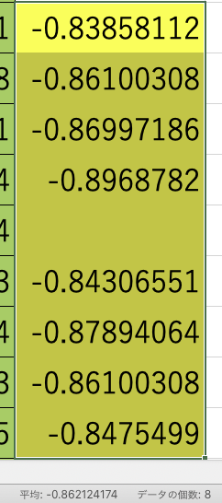
 |  |  |  |  | 0 | #DIV/0!
 |  |  |  |  | 0 | #DIV/0!
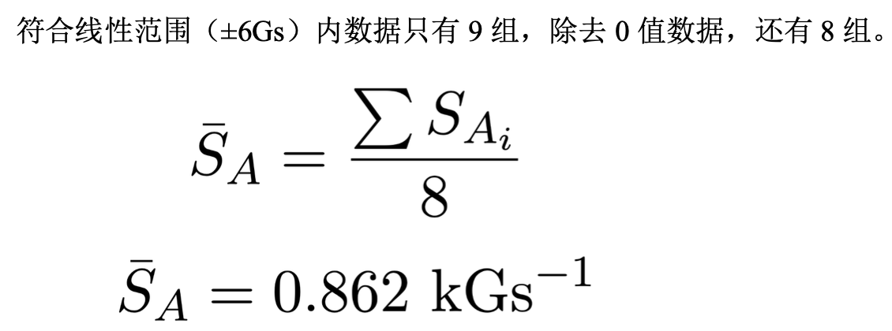
Vout-B
Im | B（78~89行填入负数） | Vout | S
600 |  |  | #DIV/0!
550 |  |  | #DIV/0!
500 |  |  | #DIV/0!
450 |  |  | #DIV/0!
400 |  |  | #DIV/0!
350 |  |  | #DIV/0!
300 |  |  | #DIV/0!
250 |  |  | #DIV/0!
200 |  |  | #DIV/0!
150 |  |  | #DIV/0! |  | 我这里黄色的是线性范围的。自己做的实验，自己看看哪些数据是线性范围的，把0去掉（也就是表格第77行不算）求平均
Vout-B
 | VH
100 |  |  | #DIV/0! |  |  |  | 图没显示全的话，自己调一下纵轴最大值
50 |  |  | #DIV/0!
0
-50 |  |  | #DIV/0!
-100 |  |  | #DIV/0!
-150 |  |  | #DIV/0!
-200 |  |  | #DIV/0!
-250 |  |  | #DIV/0!
-300 |  |  | #DIV/0!
-350 |  |  | #DIV/0!
-400 |  |  | #DIV/0!
-450 |  |  | #DIV/0!
-500 |  |  | #DIV/0!
-550 |  |  | #DIV/0!
-600 |  |  | #DIV/0!

Vout-t | Vout
0
5
10
15 |  |  |  |  |  | 图没显示全的话，自己调一下纵轴最大值
Vout-θ
 | Vout
0
5
10
15
20
25
30
35
40
45
50
55
60
65
70
75
80
85
90
95
20
25
30
35
40
45
50
55
60
65
70
75
80
85
90
95 |  | （可有可无）

d(mm)
n= | #DIV/0! | m^-3

